상품제안서
에코패턴장바구니 - 블랙스타 | 상품코드: F16836

 |  |  |  |  |  |  | 02-412-0044 | www.easy1.co.kr
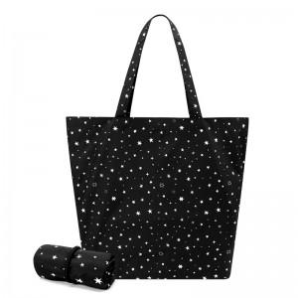

【상세/제작정보】 | 국내제작, 초발수가공 방수원단, 트렌디한 디자인

【인쇄/포장옵션】 | 실크 / 종이케이스

【공급단가】 | 수량 | 200~ | 500~ | 1,000~ | 3,000~ | 5,000~
*VAT별도 | 단가 | 3,380원 | 3,320원 | 3,250원 | 3,120원 | 2,980원

【상품 URL】 | https://dev.easy1.co.kr:443/src/goods_detail.php?gdno=16836

